Voor de volgers
 |  | Wat is je startwave? | wave 1
 |  | Wat is je streeftijd? | 2 | uur |  | Stukje uitleg: De tool gaat uit van een 'vlak schema' en de tijd 5% eronder en 5% erboven.
 |  |  | 50 | minuten |  | Als je volgers de app downloaden met 'live tracking', dan kunnen je ze nog nauwkeuriger volgen.

 |  | Starttijd | 10:00:00
 |  | Beoogd tempo | 0:04:02

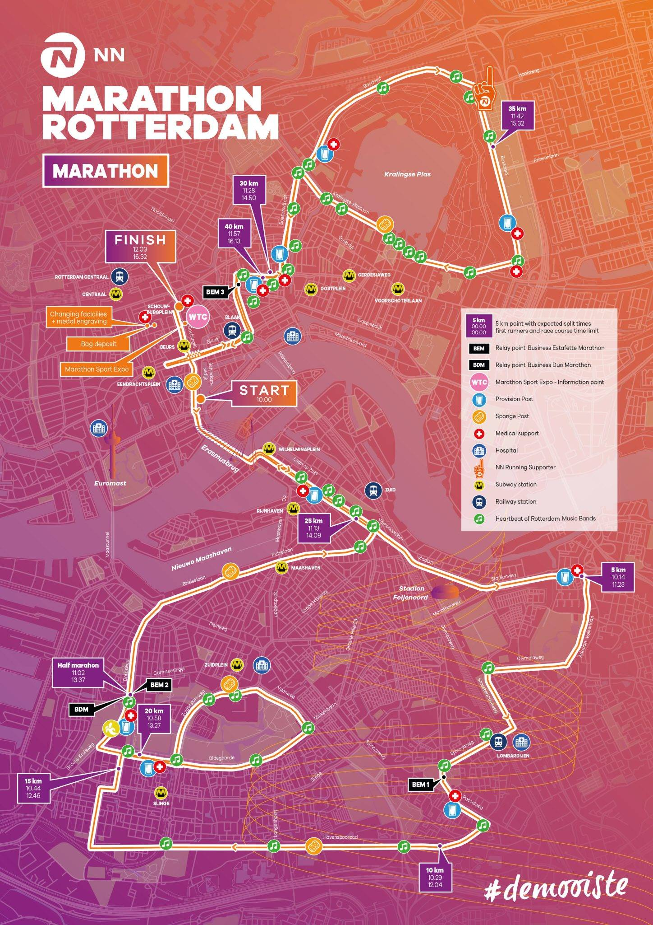
 |  | 🅿️ = park & ride | Doorkomsttijden
(klik hier voor een grote plattegrond van 2025) |  | Ⓜ️ = metrostation | < | = | >
 |  | Ⓜ️ Start | 10:00:00 | 10:00:00 | 10:00:00 | ℹ️ De start en finish zijn te bereiken via metrostation Beurs. Let op! Metrostation Leuvehaven (naast de start) is afgesloten. Hier is het erg druk!
 |  | Ⓜ️ Wilhelminaplein | 10:03:50 | 10:04:02 | 10:04:14 | ℹ️ Aan de zuidkant van de Erasmusbrug, 1 km na de start
 |  | 5 km | 10:19:08 | 10:20:09 | 10:21:09
 |  | 10 km | 10:38:16 | 10:40:17 | 10:42:18
 |  | Ⓜ️ Slinge ⬇ | 10:50:08 | 10:52:47 | 10:55:25 | ℹ️ Loop vanaf metrostation Slinge 600 meter richting het Zuiden om de lopers op het Havenspoorpad aan te moedigen. Let op! Het Metrostation is altijd erg druk.
 |  | 15 km | 10:57:25 | 11:00:26 | 11:03:27
 |  | Ⓜ️ Slinge ⬆ | 11:00:28 | 11:03:39 | 11:06:50 | ℹ️ Loop vanaf metrostation Slinge 400 meter richting het Noorden om de lopers op de Oldengaarde aan te moedigen. Let op! Het Metrostation is altijd erg druk.
 |  | Ⓜ️ Zuidplein (Ahoy) | 11:11:11 | 11:14:56 | 11:18:41 | ℹ️ Brede weg voor Ahoy; lopers zijn goed te zien!
 |  | Oldengaarde | 11:15:01 | 11:18:58 | 11:22:55 | ℹ️ Gemakkelijk naar toe te lopen vanaf metrostation Slinge. Let op! Het Metrostation is altijd erg druk.
 |  | 20 km | 11:16:33 | 11:20:35 | 11:24:36
 |  | Halve Marathon | 11:20:45 | 11:25:00 | 11:29:15
 |  | Ⓜ️ Maashaven | 11:30:43 | 11:35:29 | 11:40:16 | ℹ️ Vrij druk bij het metrostation. Loop 100 meter voor meer ruimte
 |  | 25 km | 11:35:41 | 11:40:43 | 11:45:46
 |  | Ⓜ️ Wilhelminaplein | 11:42:12 | 11:47:34 | 11:52:57 | ℹ️ Schreeuw de lopers de Erasmusbrug over!
 |  | Ⓜ️ Eendrachtsplein🚶‍♀️ | 11:47:56 | 11:53:37 | 11:59:18 | ℹ️ 300 meter van het metrostation. Ideaal in combinatie met een bezoekje aan de Kralingsezoom (Parkeren én Metro)
 |  | 30 km | 11:54:49 | 12:00:52 | 12:06:55
 |  | Start Bosdreef | 12:00:57 | 12:07:19 | 12:13:41 | ℹ️ Niet snel te bereiken met het OV (20 minuten wandelen vanaf metrostation Gerdesiaweg), wél een goede plek om de lopers 2 keer te zien. Na de eerste doorkomst kun je oversteken en langs de zuidkant van de Kralingse Plas lopen voor een tweede aanmoediging.
 |  | 35 km | 12:13:58 | 12:21:01 | 12:28:04
 |  | 🅿️ Kralingsezoom 🚶‍♀️ | 12:18:10 | 12:25:27 | 12:32:43 | ℹ️ Op 5 minuten lopen van een P+R. Ideaal voor een snelle aanmoediging!) Let op! Deze P+R kan vol zijn!
 |  | 🧠 SPP-cheerzone 🐵 | 12:19:19 | 12:26:39 | 12:33:59 | 🐵 Apekop erin en door! Schreeuw je mede podcastluisteraars naar de finish!
 |  | Ⓜ️ Voorschoterlaan 🚶‍♀️ | 12:23:55 | 12:31:29 | 12:39:04 | ℹ️ Parcours (Kralingse Plaslaan) bevindt zich op 6 minuten (Noordwaards) lopen van het metrostation
 |  | Boezembocht | 12:29:16 | 12:37:08 | 12:44:59 | ℹ️ Zie 'Start Bosdreef'
 |  | 40 km | 12:33:06 | 12:41:09 | 12:49:13
 |  | Ⓜ️ Finish | 12:41:30 | 12:50:00 | 12:58:30

 |  | Doorkomst halve | 1:20:45 | 1:25:00 | 1:29:15
 |  | Eindtijd | 2:41:30 | 2:50:00 | 2:58:30
 |  |  | 0:03:50 | 0:04:02 | 0:04:14

